Erläuterungen
Hinweise/Methodische Erläuterungen
Die vorliegende Bevölkerungsvorausberechnung für die Stadtteile Hamburgs orientiert sich an der Variante W3 (stufenweiser Rückgang des Wanderungssaldos über die Grenzen Deutschlands auf 300 000) der 15. koordinierten Bevölkerungsvorausberechnung (KBV) der Statistischen Ämter des Bundes und der Länder. Basis der KBV sind die Ergebnisse der Bevölkerungsfortschreibung. Annahmen der Bevölkerungsvorausberechnung
Basisbevölkerung/Basisjahr Basis der Vorausberechnung für die Hamburger Stadtteile ist die Bevölkerungszahl gemäß Melderegister am 31.12.2022. Die Angaben liegen differenziert nach Geschlecht und 100 Altersjahren vor.
Geburtenziffern Die Geburtenziffer gibt die durchschnittliche Kinderzahl pro Frau an. Für Hamburg liegt der Wert im Durchschnitt der Jahre 2019 bis 2022 bei rund 1,42. Je Stadtteil wurden entsprechende Geburtenziffern ermittelt und die Stadtteile in Gruppen mit möglichst homogener Struktur (Geburtencluster) zusammengefasst. Nach einem Rückgang in den Jahren 2022 und 2023 kehren die Werte bis 2028 wieder auf den oben genannten Durchschnitt von 1,42 zurück. Für das Durchschnittsalter der Mütter bei Geburt wurde ein moderater Anstieg angenommen.
Sterbeziffern Altersspezifische Sterbeziffern geben die Anzahl der Gestorbenen einer Altersgruppe innerhalb der Bevölkerung der gleichen Altersgruppe an. Die Annahmen für Hamburg orientieren sich für ganz Hamburg an den Annahmen der 15. Koordinierten Bevölkerungsvoraus-berechnung des Bundes und der Länder (KBV). Um der Heterogenität im Sterbeverhalten zwischen den Stadtteilen Rechnung zu tragen, wurden Stadtteile ähnlichen Sterblichkeitsverhaltens in insgesamt 14 Clustern zusammengeschlossen. Es wird angenommen, dass die Sterbeziffern bis zum Ende des Vorausberechnungszeitraumes 2040 kontinuierlich sinken. Dies bedeutet, dass die Lebenserwartung von Neugeborenen im Jahr 2040 höher sein dürfte als heute.
Wanderungen Die prognostizierten Wanderungen (Zu- und Fortzüge) über die Landesgrenze orientieren sich an den Annahmen der 15. KBV sowie an den Ergebnissen der Vergangenheit. Mithilfe sog. Allokationsquoten wurden die wandernden Personen auf die Stadtteile verteilt.
Die Wanderungen über die Landesgrenze wurden nach den Herkunfts- und Zielgebieten differenziert. Für den Prognosezeitraum wird für Hamburg demnach ein konstanter Zuzugsüberschuss mit dem Ausland von rund 9 700 Personen p.a. angenommen. Gegenüber dem Bundesgebiet wird von einem moderat sinkenden Zuzugsüberschuss ausgegangen. Dabei hat Hamburg mit den sechs Hamburger Umlandkreisen einen konstanten Wanderungsverlust von 8 600 Personen p.a.
Die Annahmen zur Struktur der Wanderungs-bewegungen zwischen den Stadtteilen wurden aufgrund empirischer Daten getroffen.
Neubau Die Annahmen zu den Neubauprojekten stammen aus Schätzungen aus der Bauüberhang- und der Baufertigstellungsstatistik (Quelle: Statistik NORD) und den Wohnungsbauprogrammen und Angaben zu den noch nicht genutzten Wohnbauflächen (Quelle: Behörde für Stadtentwicklung und Wohnen). Die angenommenen Wohnungsfertigstellungen wurden nach Geschoss- und Einzelhausbebauung differenziert. Die durchschnittliche Belegungsdichte bei Erstbezug wird mit 1,3 Personen in Geschosswohnungen sowie 3,0 in Einzelhäusern angenommen.
Zudem wurden Wohnungsabgänge berücksichtigt: Je Prognosejahr wurde ein Gesamtabgang von ca. 0,08 Prozent unterstellt.
Hinweise zur Nutzung der Bevölkerungsvorausberechnung
Bevölkerungsvorausberechnungen sind keine Vorhersagen. Sie zeigen, wie sich die Bevölkerung unter den zum Berechnungszeitpunkt getroffenen Annahmen in Zukunft verändern sollte.
Weitere Erläuterungen finden sich auch auf den Seiten des Statistischen Bundesamtes (destatis.de)
https://www.destatis.de/DE/Themen/Gesellschaft-Umwelt/Bevoelkerung/Bevoelkerungsvorausberechnung/_inhalt.html

Karte
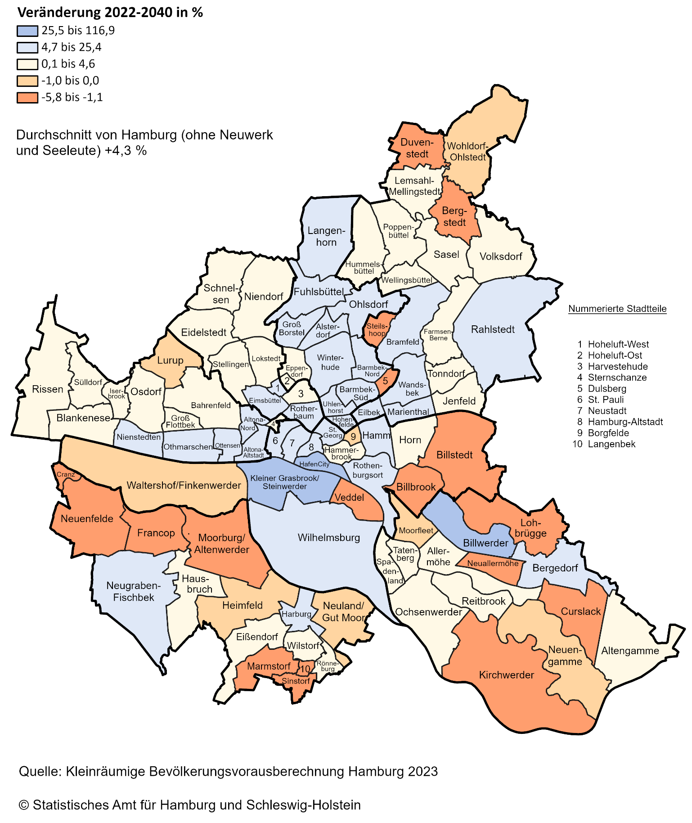
Bevölkerungsentwicklung in den Stadtteilen Hamburgs bis 2040

